ESERCIZIO
- Eliminare la riga 2 - Eliminare la colonna FAMIGLIA - Sostituire il Brand Girella con Gisella - Impostare lo sfondo grigio chiaro a tutte le celle - Impostare i bordi all'intestazione - Formattare la riga di intestazione con sfondo giallo, testo verde dimensione 18, bordi, e testo a capo - Salvare il file con nome ESERCIZIO PRIMO - Ordinare la tabella per DELTA in ordine crescente - Applicare i filtri automatici - Filtrare solo le righe con REGIONE = VENETO e NETTO MERCE AC > 20.000 - Copiare le righe risultanti e incollarle in un nuovo foglio dal nome INCOLLA - Nel foglio DATI filtrare solo le righe con CLIENTE = BRIGHELLA e colorare le righe di VERDE - Cambiare il colore della linguetta del foglio in rosso - In TOP AP e TOT AC sostituire le celle VUOTE con 0 |  | Eliminata l'intera riga 2 selezionata da "Delete > Entire row" | 1.
 |  | Eliminata la colonna FAMIGLIA dal click sulla colonna F e poi Delete. | 2.
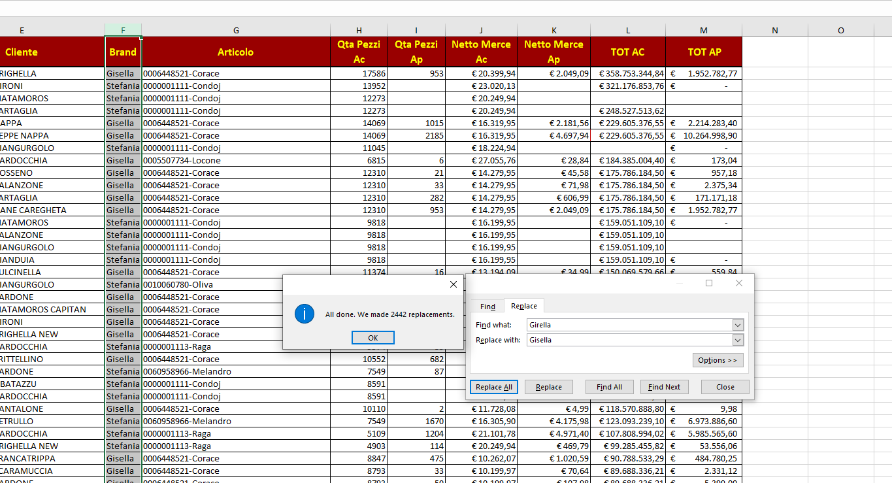

 |  |  | 3.

 | Impostato lo sfondo grigio chiaro alle celle. |  | 4.

 | Impostati i bordi all'intestazione. |  | 5.

 | Modificata la riga di intestazione con le caratteristiche richieste. |  | 6.

 | Salvato il file con il nome "Esercizio Primo" |  | 7.

 | Ordinata la tabella |  | 8.

 |  | Applicati i filtri automatici. | 9.

 |  | Filtrate le righe descritte. | 10.

 | Copiate le righe rimaste ed incollate nel foglio "INCOLLA" |  | 11.

 | Ripristinati i filtri di Netto Merce Ac e filtrato il campo Cliente con BRIGHELLA. |  | 12.

 |  | Cambiato il colore della linguetta del foglio DATI in rosso. | 13.

 | Sostituite le celle vuote con i il valore mancante degli importi nelle altre caselle corrispondenti. |  | 14.
 |  | "Find and Select > Special > Blanks"

